スポンサー公告
私が２０００年に開発しました。
簡易型食品工場向け病原微生物検出キット

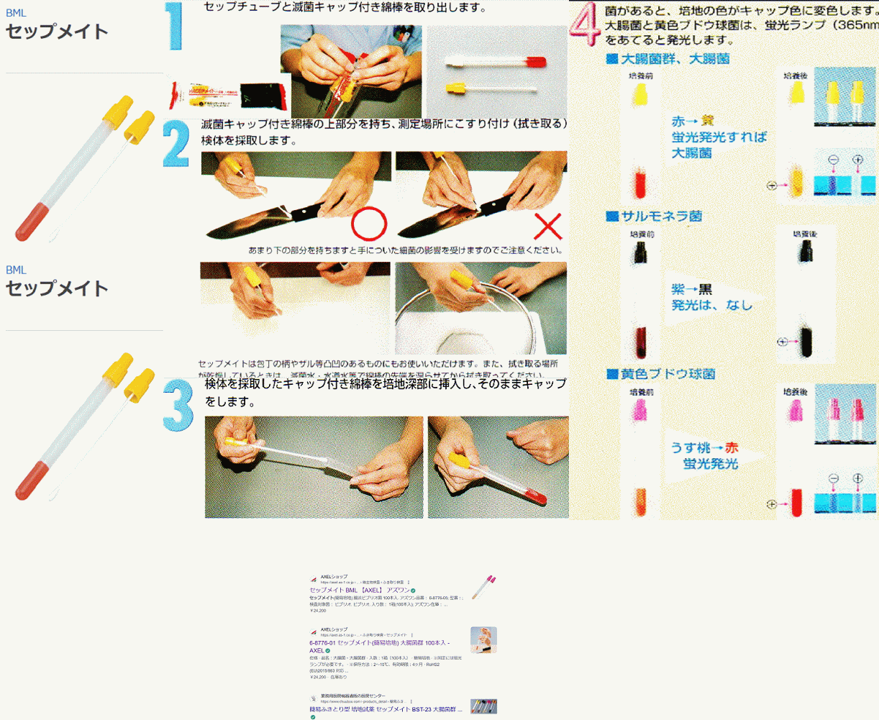

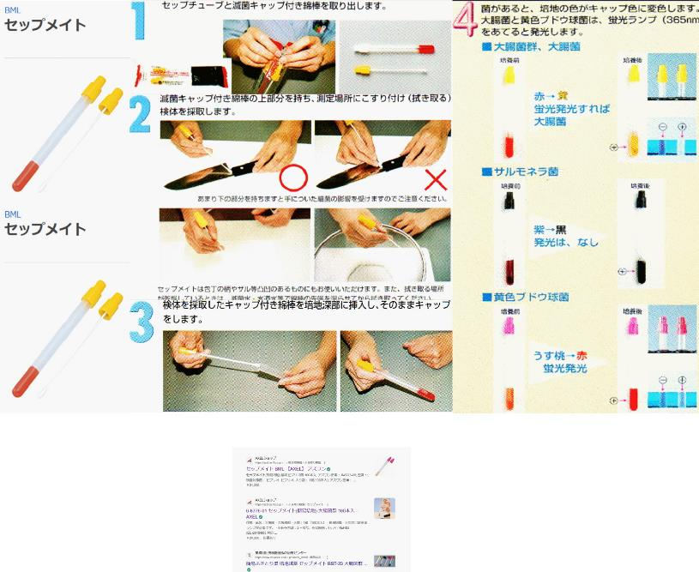

 | 取扱店 | アズワン

 |  | アマゾン | 出願番号（国際出願番号）：特願平9-365588
 |  |  | 公開番号（公開出願番号）：特開平11-178567
 |  | モノタロウ

14 ノロウイルス関連情報
ノロウイルス指数平年同等 散発事故発生 |  |  |  |  |  |  |  | 出典:東京都感染症情報センター
 |  |  |  |  |  |  |  | （最近５年間の週値の比較） ノロウイルスの感染周期は4年ですね 前回は2018年
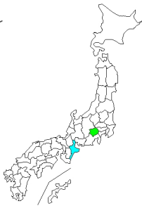
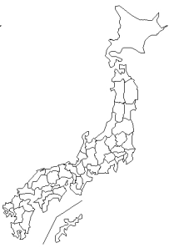
東京都は レベル 3 全国平均 (レベル3) 3.64

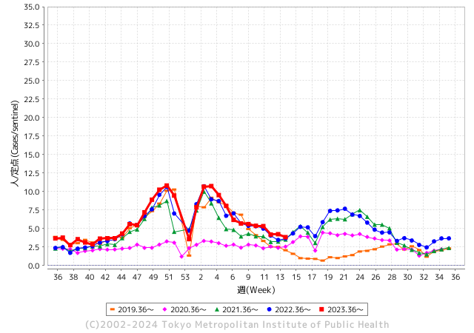
ノロウイルスのピークは
3月ですが、警戒中 注意必要

 |  |  |  |  |  |  |  |  |  |  |  | レベル5

 |  |  |  |  |  |  |  |  |  |  |  | レベル4

 |  |  |  |  |  |  |  |  |  |  |  | レベル3

 |  |  |  |  |  |  |  |  |  |  |  | レベル2
GⅡ 13週 5例 |  |  |  |  | GⅡ 14週 0例 |  |  |  |  |  |  | レベル1
地方衛生研究所情報 |  |  | 傾向 |  | 出典：地方衛生研究所ネットワーク
★数年間で1番目に高い比率でノロウイルス継続 |  |  |  |  |  |  |  | http://idsc.tokyo-eiken.go.jp/diseases/gastro/gastro/
 |  |  |  | 流行警報 | 警戒警報
 | 2024-04-14 |  | 低散発 | 定点観測値 |  | ▲:減少 | 今週のニュース（Noroｖｉｒｕｓ） (4/8-4/14) |  |  |  | 7
先週
今週
都道府県名 | 流行 ☆増加 ★減少☆★1つで約1ポイント |  |  | 2024/13週 | 2024/14週 | 対前週 | 大量発症事故（業種／内容） 今週 , 先週 |  |  |  | ニュースソース | 日時
北海道 | ☆ |  |  | 2.54 | 2.94 | 0.40 |  |  |  |  |  |  | 北海道
青森県 | ★ |  |  | 1.97 | 1.32 | ▲ 0.65 |  |  |  |  |  |  | 青森県
岩手県 | ★ |  |  | 5.18 | 4.3 | ▲ 0.88 | 岩手県盛岡市は４月１１日、市内の教育・保育施設と高齢者施設で感染性胃腸炎が集団発生したと発表した。２つの施設あわせて３２人が嘔吐や下痢等の症状を訴えているという。 盛岡市によると、４月２日に市内の教育・保育施設から複数の園児と職員に嘔吐や下痢等の症状があると保健所へ連絡があり、調査した結果、３月２２日から４月４日までに、園児２１人と職員１人の計２２人に嘔吐や下痢等の症状があったことがわかった。 |  |  |  | 岩手めんこいテレビ | 2024-04-11 | 岩手県
宮城県 | ☆ |  |  | 3.13 | 3.4 | 0.27 | 仙台市青葉区の飲食店で食事をした５５人が下痢や腹痛など食中毒とみられる症状を訴え、このうち１１人からノロウイルスが検出されたことが分かりました。 仙台市によりますと５５人は３月２６日から２９日にかけて仙台市青葉区の北の家族仙台第一生命タワービル店で飲食をしていたということです。 仙台市は５５人が共通して飲食を行ったこの飲食店での食事が食中毒の原因と特定し、この飲食店を８日から３日間の営業停止処分としました。 |  |  |  | 東日本放送 | 2024-04-08 | 宮城県
秋田県 | ☆ |  |  | 1.55 | 2.26 | 0.71 |  |  |  |  |  |  | 秋田県
山形県 | ★ |  |  | 3.32 | 2.96 | ▲ 0.36 | 山形県上山市の飲食店で3月下旬、食事をした8人がおう吐や下痢などの症状を示し、村山保健所はノロウイルスが原因の食中毒と断定しました。ノロウイルスによる食中毒はことし2例目です。食中毒が発生したのは上山市美咲町の飲食店「レストラン イビサ」です。県によりますと3月29日、この店で食事をした10代から80代の男女8人がおう吐や下痢 |  |  |  | 山形放送 | 2024-04-03 | 山形県
福島県 | ☆ |  |  | 2.49 | 3.02 | 0.53 |  |  |  |  |  |  | 福島県
茨城県 | ★ |  |  | 2.87 | 2.79 | ▲ 0.08 |  |  |  |  |  |  | 茨城県
栃木県 | ★ |  |  | 1.75 | 1.73 | ▲ 0.02 | 県保健福祉部は９日、鹿沼市引田の釣り堀店「古戸中養魚場」が提供した料理が原因で、ノロウイルスによる食中毒が発生したと発表した。焼き魚や刺し身などを食べた４〜65歳の男女15人が吐き気や嘔吐（おうと）などを発症した。 |  |  |  | 下野新聞 | 2024-04-10 | 栃木県
群馬県 | ★ |  |  | 4.6 | 4.25 | ▲ 0.35 |  |  |  |  |  |  | 群馬県
埼玉県 | ★ |  |  | 4.67 | 4.04 | ▲ 0.63 | さいたま市は11日、同市南区南浦和のすし店「かみや鮨」で食事をした13人からノロウイルスが検出されたと発表した。市は同日、食品衛生法に基づき同店を3日間の営業停止処分とした。 市生活衛生課によると、3月28日に同店を利用した2グループ23人のうち、20～60代の18人が腹痛や下痢、嘔吐（おうと）などの症状を訴えた。発症者は同店の出前や持ち帰りでちらしずしや握りずしなどを食べていた。 |  |  |  | 埼玉新聞 | 2024-04-12 | 埼玉県
千葉県 | ★ |  |  | 4.38 | 3.74 | ▲ 0.64 |  |  |  |  |  |  | 千葉県
東京都 | ★ |  |  | 4.23 | 3.84 | ▲ 0.39 |  |  |  |  |  |  | 東京都
神奈川県 | ☆ |  |  | 2.64 | 2.78 | 0.14 | 横浜・西区の飲食店でノロウイルス食中毒 ２０～６０代の２３人が軽症 | カナロコ by 神奈川新聞 カナロコ 横浜市は６日、同市西区の飲食店「四川料理辣妹子（ラーメイズ）」でノロウイルスによる食中毒が発生し、２０～６０代の男女２３人が下痢や腹痛、吐き気など |  |  |  | 神奈川新聞 | 2024-04-06 | 神奈川県
新潟県 | ☆ |  |  | 2.8 | 2.82 | 0.02 | 県によりますと、４月４日午後２時半ごろ、柏崎保健所管内の医療機関から柏崎保健所へ、「胃腸炎症状を呈した１０人程度を診察した。患者らは全員職場の同僚である」などと連絡がありました。保健所が調査した結果、４月２日および３日に柏崎市内の飲食店「いしと」が提供した弁当を食べた６５人のうち、２１人が４月３日午後１０時から発熱・下痢・吐き気などの症状を呈していたことが判明。検査の結果、１０人の患者と従業員１人の便からノロウイルスが検出されたということです。 |  |  |  | 新潟ニュース | 2024-04-09 | 新潟県
富山県 | ★★ |  |  | 11.21 | 9.29 | ▲ 1.92 |  |  |  |  |  |  | 富山県
石川県 | ★ |  |  | 7.24 | 6.24 | ▲ 1.00 | 石川県は３１日、七尾市湊町１丁目の飲食店「リストランテ リオ」を２７日に利用した１４人が食中毒を発症したと発表した。患者や調理従事者の便から検出されたノロウイルスが原因と断定し、同店を３１日から２日間の営業停止処分とした。１４人は七尾、志賀、中能登、穴水の各市町の１０代男女で、嘔吐（おうと）や下痢の症状が出た。８人が医療機関を受診し、回復傾向にある。同店ではピザやパスタ、サラダなどが提供された。 |  |  |  | 北國新聞 | 2024-04-01 | 石川県
福井県 | ★★ |  |  | 6.16 | 4.4 | ▲ 1.76 | 福井県は4月10日、同県坂井市の中華料理店が調理、提供した料理を食べた男女6人が腹痛や嘔吐などの症状を訴え、食中毒と断定したと発表した。有症者4人と調理従事者4人の便からノロウイルスが検出された。県は食品衛生法に基づき、同店を10日から2日間の営業停止処分にした。県医薬食品・衛生課によると、5日に同店で会食した2人が7日夕から発熱や下痢、嘔吐などを発症し、8日に受診したと坂井市内の医療機関から県坂井健康福祉センターに同日通報 |  |  |  | 福井新聞 | 2024-04-11 | 福井県
山梨県 | ★★ |  |  | 4.13 | 2.54 | ▲ 1.59 |  |  |  |  |  |  | 山梨県
長野県 | ★ |  |  | 3.46 | 2.26 | ▲ 1.20 | 佐久保健所は、佐久市内の社会福祉施設「ケアライフ礎(いしずえ)」を食中毒の原因施設と断定し、当該施設の給食業務委託事業者に対し令和6年4月10日から令和6年4月12日まで、3日間の営業停止を命じました。患者は、4月2日から4月3日に当該施設で調理、提供された食事を喫食した4グループ67名中の4グループ21名でした。環境保全研究所が行った検査により、 患者便及び調理従事者便からノロウイルスが検出されました。なお、患者は全員快方に向かって |  |  |  | 長野県（健康福祉部） | 2024-04-10 | 長野県
岐阜県 | ★ |  |  | 2.98 | 2.55 | ▲ 0.43 | 令和６年４月９日（火）２０時１０分頃、高山市内の医療機関から「仕出し弁当を喫食した複数人が嘔吐等の症状を呈している。」旨、飛騨保健所へ連絡がありました。飛騨保健所では、患者ら全員に共通する食事は当該施設内で調理された食品に限られること、患者及び調理従事者の便からノロウイルスが検出されたこと、患者を診察した医師から食中毒の届け出があったことから、当該施設が提供した食事を原因とする食中毒と断定し、本日、行政処分を行いました。発生状況等の概要は下記のとおりです。なお、患者らはいずれも快方に向かっています。 |  |  |  | 生活衛生課 | 2024-04-12 | 岐阜県
静岡県 | ★ |  |  | 3.34 | 2.46 | ▲ 0.88 | 静岡市保健所の発表によりますと、静岡市葵区漆山にある病院が3月26日に提供した病院食を食べた181人のうち、25人が翌日から、嘔吐・下痢の症状を訴えたということです。25人全員、快方に向かっています。患者と調理従事者の便から、ノロウイルスが検出されたため、静岡市保健所は病院の病院食が原因の食中毒と断定し、病院食の調理を担当していた会社を3日から当分の間、営業禁止としました。 |  |  |  | SBS | 2024-04-03
愛知県 | ★ |  |  | 2.91 | 2.39 | ▲ 0.52 | 名古屋市は1日、3月27日に中村区名駅4の飲食店「たてがみ名古屋駅前店」で食事をした15人がノロウイルスによる食中毒を起こしたと発表した。入院患者はおらず、全員快方に向かっているという。市は1日、再発防止策が講じられるまで同店を営業禁止処分とした。 |  |  |  | 中日新聞 | 2024-04-02 | 愛知県
三重県 | ★ |  |  | 4.89 | 3.76 | ▲ 1.13 |  |  |  |  |  |  | 三重県
滋賀県 | ★ |  |  | 3.39 | 3.25 | ▲ 0.14 |  |  |  |  |  |  | 滋賀県
京都府 | ★ |  |  | 4.61 | 4.51 | ▲ 0.10 | 京都市は１１日、京都市伏見区石田大受町の飲食店「久兵衛」で食事をした３６〜７７歳の男女１０人が発熱などの症状を訴え、うち６人からノロウイルスを検出したと発表した。市は食中毒と断定し、同店に対し同日から３日間の営業停止を命じた。市によると１０人は同じグループで、６日昼に同店でとんかつや天ぷらなどの定食の提供を受け、７日午後から症状が出始めた。全員軽症という。 |  |  |  | 京都新聞 | 2024-04-11 | 京都府
大阪府 | ★ |  |  | 4.69 | 4.09 | ▲ 0.60 |  |  |  |  |  |  | 大阪府
兵庫県 | ★ |  |  | 6.04 | 5.11 | ▲ 0.93 | 兵庫県の宝塚健康福祉事務所は４日、同県三田市相生町の飲食店「嬉らく人 はなれ」でコース料理などを食べた１８人が吐き気や下痢などを訴え、うち８人と調理従事者１人からノロウイルスが検出されたと発表した。同事務所は食中毒と断定し、同店を５日まで２日間の営業停止とした。 |  |  |  | 神戸新聞 | 2024-04-04 | 兵庫県
奈良県 | ★ |  |  | 4.91 | 3.76 | ▲ 1.15 |  |  |  |  |  |  | 奈良県
和歌山県 | ★★★★ |  |  | 7.77 | 3.57 | ▲ 4.20 | 和歌山市は９日、同市和歌浦東の居酒屋「七つの月の夢」で食事をした２０～３０歳代の男女５人が下痢などの症状を訴え、うち４人からノロウイルスが検出されたと発表した。従業員２人からも検出し、市は同店が提供した食事による集団食中毒と判断。同店を８日から３日間の営業停止処分にした。 発表では、５人は３日夜、店で馬刺しや天ぷらなどを食べ、翌日以降に体調を崩した。全員快方に向かっているという。 |  |  |  | 読売新聞 | 2024-04-10 | 和歌山県
鳥取県 | ☆ |  |  | 4.53 | 5.63 | 1.10 |  |  |  |  |  |  | 鳥取県
島根県 | ★ |  |  | 5.39 | 5.26 | ▲ 0.13 |  |  |  |  |  |  | 島根県
岡山県 | ★ |  |  | 4.26 | 3.41 | ▲ 0.85 | 岡山市北区の商業施設にある飲食店で食事をした8人からノロウイルスが検出され、岡山市はこの店をきょうから2日間の営業停止処分にしました。 岡山市によりますと、岡山市北区のセントラルビュッフェ・イオンモール岡山店で、今月1日に会食をしたグループのうち、数人が体調不良になったと岡山市保健所に4日、連絡がありました。 |  |  |  | 山陽放送 | 2024-04-06 | 岡山県
広島県 | ★ |  |  | 5.3 | 4.34 | ▲ 0.96 | 広島市内の飲食店でノロウイルスによる集団食中毒が発生しました。広島市によりますと３月２２日・２４日に中区袋町の飲食店を利用した８グループ２３人のうち１７人が下痢やおう吐の症状を訴えました。広島市保健所は患者などからノロウイルスが検出されたことから 集団食中毒と判断し２日、店に対して営業禁止を命令しました。 |  |  |  | 広島ホームテレビ | 2024-04-03 | 広島県
山口県 | ★ |  |  | 3.98 | 3.53 | ▲ 0.45 |  |  |  |  |  |  | 山口県
徳島県 | ★ |  |  | 3.91 | 2.87 | ▲ 1.04 |  |  |  |  |  |  | 徳島県
香川県 | ☆ |  |  | 5.07 | 5.5 | 0.43 |  |  |  |  |  |  | 香川県
愛媛県 | ★ |  |  | 7.81 | 6.57 | ▲ 1.24 |  |  |  |  |  |  | 愛媛県
高知県 | ★ |  |  | 2.84 | 2.52 | ▲ 0.32 |  |  |  |  |  |  | 高知県
福岡県 | ★ |  |  | 4.14 | 3.87 | ▲ 0.27 |  |  |  |  |  |  | 福岡県
佐賀県 | ★ |  |  | 2.7 | 2.43 | ▲ 0.27 |  |  |  |  |  |  | 佐賀県
長崎県 | ★ |  |  | 2.74 | 2.58 | ▲ 0.16 | 県は6日、諫早市宇都町のレストラン「プルニエ」で3月29日～31日に食事をした19～72歳の男女19人が、下痢や嘔吐（おうと）、発熱などを訴えたと発表した。県央保健所の調査で調理した2人と患者7人の便からノロウイルスを検出し、食中毒と断定。同店を6日から2日間の営業停止処分とした。 全員快方に向かっているという。県は調理… |  |  |  | 毎日新聞 | 2024-04-07 | 長崎県
熊本県 | ★ |  |  | 5.74 | 4.5 | ▲ 1.24 |  |  |  |  |  |  | 熊本県
大分県 | ★★ |  |  | 9 | 7.25 | ▲ 1.75 |  |  |  |  |  |  | 大分県
宮崎県 | ★ |  |  | 4.78 | 4.58 | ▲ 0.20 |  |  |  |  |  |  | 宮崎県
鹿児島県 | ★ |  |  | 5.35 | 4.74 | ▲ 0.61 |  |  |  |  |  |  | 鹿児島県
沖縄県 | ☆ |  |  | 1.26 | 2.2 | 0.94 |  |  |  |  |  |  | 沖縄県
全国 | ★ |  |  | 4.11 | 3.64 | ▲ 0.47
 |  |  |  |  |  |  |  |  |  |  | 1 | 0
 |  |  |  | 今週 |  |  | 管理レベル「3」
 |  | 先週に比べて全国平均は |  |  |  | 3.64 | ：先週より | ▲ 0.47
 |  | 東京都は |  |  |  | 3.84 | ：先週より | ▲ 0.39
 |  | 最高指数は |  |  | 富山県 | 9.29 | 全国で10.00を超える都道府県数は |  | 0ヶ所 | 増減 | ▲ 1

3 | 11月ー3月中9-10月、4月以降 施設の所在市町村で 流行・食中毒が複数件報告される。 定点観測値が5.00～10.00 |  |  |  |  | 【情報共有】業界・地域のニュースを掲示して、注意を促す 【常設】（次亜塩素系消毒剤)、うがい薬(イソジン） 【行動】出勤時、休憩後、退社時に手洗いの指示と徹底 【体調管理】健康状態の聞き取り、対応記録 予防的検査の実施、健康保菌者への生活指導、待機指示 【訓練】嘔吐物処理の実施訓練 【お客様・パートナー】客、納品業者に体調不良者がある場合には日報に記録

14 衛生訓話
毎週 ひとつ 覚えていきましょう
今週のお題(絆創膏は会社で指定されたものを使う)
なぜ 会社で支給された絆創膏以外を使ってはいけないのか？
↓ 職場の先輩は以下のことを理解して わかり易く 指導しましょう ↓


 | 手に傷があったら、絆創膏やテープでカバーしないと、
 | 黄色ブドウ球菌(化膿菌)で製造食品が汚染されます。
 | しっかり絆創膏でガードし、更に手袋を装着します。

 | 絆創膏は必ず取れてしまうものと意識してください。
 | 絆創膏を異物混入原因と考えると、混入場所が施設内か施設外かを
 | 特定できることは大変重要です。

施設で使う絆創膏は、会社で決めた指定品だけを使用させましょう。
例えば社名入り絆創膏
金属探知機に反応する絆創膏
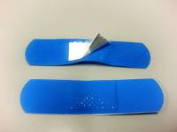
専用ブルー仕立ての絆創膏


１Ｆ用

２Ｆ用

必要な備品です、工場(施設内で使用しているもの)と施設外で使用されているものが、識別できることが 対策上重要です。 また、認定されたものであれば、離脱した場所、工程、作業者を特定して、改善対策を必ず実施しましょう。

14 食中毒記事等
食中毒情報 (4/8-4/14) | 発生 | ソース | 日付
食中毒の発生について（静岡県） |  | 静岡市保健所食品衛生課
令和６年４月５日（金）15時15分頃、市内医療機関から亀寿庵のグループ施設の入所者 約20名が下痢の症状を呈しており、ウエルシュ菌による食中毒を疑っているという旨の連絡があった。 調査を行った結果、下記施設で調理された食事を喫食した患者（介護職員含む）が、主に下痢の症状を呈していることが判明した。また、検便を行った患者からウエルシュ菌が検出された。患者の喫食状況等から、食中毒の原因は下記施設が提供した食事であると断定した。 静岡市 患者数等 総 数 男 性 女 性 入院者数 患者数 18人 ６人 12人 1人 喫食者数 96人 - - -患者の年齢 56歳から101歳まで ごはん、ピーマン肉詰フライ、南瓜のそぼろ煮、マカロニサラダ、みそ汁 病因物質 ウエルシュ菌 | 静岡県 |  | 2024-04-12
https://www.city.shizuoka.lg.jp/documents/51507/240412houdou.pdf
食中毒の発生について(岐阜県) |  | 岐阜県生活衛生課
令和６年４月９日（火）２０時１０分頃、高山市内の医療機関から「仕出し弁当を喫食した複数人が嘔吐等の症状を呈している。」旨、飛騨保健所へ連絡がありました。飛騨保健所では、患者ら全員に共通する食事は当該施設内で調理された食品に限られること、患者及び調理従事者の便からノロウイルスが検出されたこと、患者を診察した医師から食中毒の届け出があったことから、当該施設が提供した食事を原因とする食中毒と断定し、本日、行政処分を行いました。発生状況等の概要は下記のとおりです。なお、患者らはいずれも快方に向かっています。 主なメニュー 鶏唐揚げ、アジフライ、煮物（がんも、サトイモ等）、だし巻き卵、ご飯、サラダ等・・・・病因物質 ノロウイルス 原因施設 屋 号：銀花 | 岐阜県 |  | 2024-04-12
https://www.pref.gifu.lg.jp/uploaded/attachment/395279.pdf
寄生虫「クドア」による集団食中毒 都内で初 |  | グッド！モーニング
東京都によりますと、先月28日から29日にかけて、練馬区内の高齢者施設内で入所者17人と施設職員1人の合わせて18人が、下痢や嘔吐（おうと）などの症状を訴えました。 保健所が調査したところ、昼食として提供されたすしのヒラメから寄生虫「クドア」が検出され、食中毒の原因と断定されました。 クドアはヒラメの筋肉中に寄生する寄生虫の一種で、食後数時間で下痢や嘔吐などの症状が起きます。大きさは0.01ミリほどで、肉眼では見えません。 症状を訴えた18人はいずれも軽症で、すでに回復しているということです。 | 東京都 |  | 2024-04-11
https://www.ncctv.co.jp/news/article/15226429
ニラと間違え…スイセン食べ嘔吐 80代夫婦が食中毒 群馬・前橋市 |  | 上毛新聞
群馬県前橋市は10日、市内に住む80代の夫妻が有毒植物のスイセンを食べて嘔吐（おうと）などを訴え、食中毒と断定されたと発表した。夫妻は同日時点で入院中だが、回復しているという。市衛生検査課によると、夫妻は8日午前7時ごろ、自宅の庭に生えていた植物をニラだと思って採取し、ニラ玉の調理に使用。同8時ごろに食べたところ約30分後に嘔吐などを発症し、家族に連れられて市内の病院を受診した。 市保健所は夫妻が食べた料理の残品を検査したところ、スイセンが持つ有毒成分「アルカロイド」を検出した。中毒症状の類似性などからスイセンを原因とする食中毒と判定した。同課は「食用と確実に判断できない植物を食べるのは絶対にやめて」と注意を呼びかけている。 | 群馬県 |  | 2024-04-10
https://topics.smt.docomo.ne.jp/article/jomo/region/jomo-20240410175015
神戸・須磨の飲食店で食中毒 鶏料理食べた3人、腹痛や下痢の症状訴え 3日間の営業停止に |  | 神戸新聞
神戸市は10日、同市須磨区平田町1の飲食店「板宿 やぶ家」で食事した後、腹痛や下痢などの症状を訴えた客3人から、食中毒菌カンピロバクターを検出したと発表した。同市は食中毒と断定し、同日から、同店に3日間の営業停止を命じた。 3人は同市や明石市に住む20～50代の女性。3月28日、同店で鶏肉のたたきなどを含む「地鶏コース」料理を食べたという。翌29日の夕方以降、腹痛や下痢を発症し、医療機関を受診した。いずれも入院はしておらず、快方に向かっているという。市は、鶏肉の生食は食中毒を起こす危険性が高いとして注意を呼びかけている。 | 兵庫県 |  | 2024-04-10
https://nordot.app/1150774656464011675?c=768367547562557440
懐石料理食べた7人に食中毒うち3人が入院 金沢市の旅館 |  | 北陸放送
金沢市内の旅館で懐石料理を食べた男女7人が、おう吐や下痢など食中毒の症状を訴え、市は旅館の飲食部門を9日から3日間の営業停止処分としました。食中毒が発生したのは金沢市深谷町の旅館「元湯石屋」です。金沢市衛生指導課によりますと、4日元湯石屋に宿泊し夕食として能登牛のステーキや治部煮などの和風懐石料理を食べた2グループ男女4人が、おう吐や下痢などの症状を訴え、病院に運ばれました。 その後の聞き取りで、同じ料理を食べたほかの宿泊客3人にも同様の症状が出ていたことが分かりました。 10代から70代の男女7人のうち3人は入院しましたが、退院し全員が回復に向かっているということです。 金沢市は、患者に共通する食事が元湯石屋で提供されたもの以外にないことなどから、この旅館で食中毒が発生したと断定し、9日から3日間飲食部門の営業停止を命じました。 食中毒の原因については調査中です。 | 石川県 |  | 2024-04-09
https://news.goo.ne.jp/article/mro/region/mro-1103687.html
「アサリの酒蒸し」など食べた男女5人 居酒屋で飲食後に下痢や嘔吐など訴え「ノロウイルス ... |  | MBS 毎日放送
和歌山市内にある居酒屋を利用した5人が下痢や嘔吐などの症状を訴え、うち2人からノロウイルスが検出されました。市はノロウイルスによる食中毒と断定し、居酒屋に3日間の営業停止を命じました。市によりますと、5日に和歌山市にある創作居酒屋「七つの月の夢」を利用した複数人が体調を崩していると医療機関から市の保健所に連絡があったということです。 市が調べたところ、5日に居酒屋を利用した20～30代の男女5人が利用後に腹痛、下痢、嘔吐などの症状を訴えているということがわかったということです。このうち2人からノロウイルスが検出されました。5人は「アサリの酒蒸し」「鶏せせりピリ辛揚げ」「天ぷら」などを食べていたということです。市は有症者に共通しているのが居酒屋で提供された食事以外にないことなどから、ノロウイルスを原因とする食中毒と断定しました。市は食品衛生法に基づき、8日から3日間の営業停止を命じました。 | 和歌山県 |  | 2024-04-09
https://www.mbs.jp/news/kansainews/20240409/GE00056640.shtml
練馬区の高齢者施設で集団食中毒 原因はヒラメに寄生する寄生虫の一種 |  | ウェルネスデイリーニュース | 2024-04-12
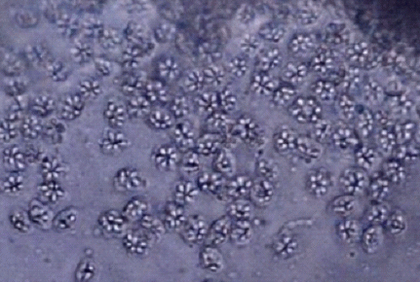 東京都は10日、都内の高齢者施設の入居者17人と施設の職員1人の合わせて18人が 下痢やおう吐の食中毒症状を発症していたと発表した。施設名はは公表していない。 練馬区保健所によると、食中毒の原因となったのは3月28日の昼食に提供された寿司 と断定。当日の主なメニューはヒラメ、マグロ、アナゴ、エビ、サーモン、イクラ だった。同保健所は、ヒラメに寄生する「クドア・セプテンプンクタータ」が病院 物質としている。都内における食中毒事故は今回が42件目。患者数は919人に上る。 （右の画像：寄生虫の一種クドア・セプテンプンクタータの胞子） | 東京都
https://wellness-news.co.jp/posts/%E7%B7%B4%E9%A6%AC%E5%8C%BA%E3%81%AE%E9%AB%98%E9%BD%A2%E8%80%85%E6%96%BD%E8%A8%AD%E3%81%A7%E9%9B%86%E5%9B%A3%E9%A3%9F%E4%B8%AD%E6%AF%92%E3%80%80%E5%8E%9F%E5%9B%A0%E3%81%AF%E3%83%92%E3%83%A9%E3%83%A1/
食中毒事故発生に関するお詫びとお知らせ(ルルパ株式会社) |  | ルルパ株式会社
当社が食事を調理・提供しております社会福祉施設「ケアライフ礎(いしずえ)」(所在地：長野県佐久市長土呂901-1 施設運営会社：エフビー介護サービス株式会社)において、食中毒事故が発生いたしました。発症されました利用者様及び施設従業員様には、多大な苦痛とご迷惑をおかけしましたことを心よりお詫び申し上げます。また、当該施設をご利用いただいている利用者様及び関係者の皆様に多大なるご迷惑とご心配をおかけしましたことを重ねてお詫び申し上げます。本日、2024年４月10日付で所管する佐久保健所(長野県)の検査結果が判明し、食品衛生法に基づく行政処分の内容が確定しましたので、お知らせいたします。 １．食中毒事故の内容 2024年４月２日～2024年４月３日に社会福祉施設「ケアライフ礎」において、当社が調理・提供した食事を飲食された利用者様及び施設従業員様から下痢や嘔吐等の症状があるとの連絡が2024年４月５日にあり、佐久保健所が検査したところ、21名の利用者様及び施設従業員様からノロウイルスが検出されました。佐久保健所は発生状況等により当社が調理・提供した食事を原因とする食中毒と断定し、当社に食品衛生法に基づく行政処分を科しました。 | 長野県 |  | 2024-04-10
https://le-repas.jp/2024/04/10/%E9%A3%9F%E4%B8%AD%E6%AF%92%E4%BA%8B%E6%95%85%E7%99%BA%E7%94%9F%E3%81%AB%E9%96%A2%E3%81%99%E3%82%8B%E3%81%8A%E8%A9%AB%E3%81%B3%E3%81%A8%E3%81%8A%E7%9F%A5%E3%82%89%E3%81%9B/
ニラと間違えてスイセンをニラ玉に・・・80代の母と60代の娘が食中毒 いずれも軽症 岩手 | 岩手県 | 岩手日日新聞 | 2024-04-10
岩手県の奥州保健所管内で、ニラと間違えてスイセンを食べた2人が食中毒になったことがわかりました。いずれも軽症で、現在は快方に向かっているということです。県内でスイセンの食中毒が発生したのは2021年以来3年ぶりです。県民くらしの安全課によりますと、食中毒と判明したのは奥州保健所管内に住む60代の女性と80代の女性の2人です。2人は親子で、8日午前8時ごろ、自宅敷地内で育てているニラを食べようと誤ってスイセンを採取しニラ玉に調理して食べ、その後おう吐や下痢の症状が現れました。2人が県内の医療機関を受診し判明したもので、症状は軽く、現在は快方に向かっているということです。県は食用の植物と確実に判断できない植物は、絶対に採らない・食べない・売らない・人にあげないとした上で、家庭菜園や畑などで野菜と観葉植物を一緒に栽培しないなどと注意を呼びかけています。スイセンはヒガンバナ科で、葉がニラやノビルによく似ているため間違いやすい植物です。食べると約30分以内におう吐、下痢、発汗、頭痛、昏睡、低体温などの食中毒症状がみられます。
https://news.yahoo.co.jp/articles/3f074d1006afbc16cd30d1b82af9cee051153b8e
ニャチャン：また集団食中毒が発生、小学5年生の女児が死亡 - VIETJOベトナムニュース | ベトナム | VIETJOベトナムニュース | 2024-04-08
南中部地方カインホア省ニャチャン市のビンチュオン小学校(truong tieu hoc Vinh Truong)で5日朝、5年生の女児が朝食後に体調不良を訴え、病院への搬送中に死亡した。また同日には、市内の他の学校でも集団食中毒が発生し、数十人の生徒・児童が入院した。 死亡した女児D・N・B・Tちゃんは、外で朝ご飯を食べてから登校。その後、食中毒のような症状を発症して、カインホア省総合病院に緊急搬送されたが、病院に到着する前に容体が急変して死亡した。同校では同日、この女児の他にも腹痛と下痢を訴えた児童が病院に搬送された。Tちゃんがコムガー(チキンライス)を食べた後に死亡したとの情報は、ソーシャル・ネットワーキング・サービス(SNS)で瞬く間に拡散され、ビンチュオン小学校の校門前には、心配した多くの父兄が子供を迎えに殺到した。 この日、食中毒騒動があったのはビンチュオン小学校だけではなく、同じ地区にある他の小学校と中学校でも集団食中毒が発生。生徒・児童らはいずれも外で朝食を摂ってから登校し、その後に体調不良を訴えていた。地元当局によると、死亡したTちゃんを除く、搬送された生徒・児童の大半は軽症とのこと。食中毒を発症した生徒・児童らはいずれも朝食にコムガーを食べたと話している。なお、死亡したTちゃんは心臓病の持病を患っており、詳しい死因は判明していない。 警察と自治体は現在、学校の協力を得て、食中毒発生の原因などを調査している。最近、ニャチャン市ではコムガーが原因とみられる集団食中毒が相次いでおり、関連性なども疑われている。なお、当初は朝食にコムガーを食べたとされていたTちゃんだが、その後の調査で校門付近にある露店で寿司を食べてソフトドリンクを飲んでいたことが確認された。
https://www.viet-jo.com/news/social/240405172359.html
台湾のくら寿司で新たに6人が食中毒か 全店舗を対象に立ち入り検査へ | 台湾 | ライブドアニュース | 2024-04-12
回転ずしチェーン、くら寿司の店舗で食事をした客が相次いで食中毒とみられる症状を訴えている問題で、新北市政府衛生局は11日、新たに6人が食中毒とみられる症状で医療機関を受診したと通報があったと発表した。衛生福利部（保健省）食品薬物管理署は同日、各県市の衛生局と協力して全土の店舗を対象に立ち入り検査を行う方針を示した。くら寿司を巡っては、先月28日、台北市の松江南京店で客4人が食後に不快感や下痢、嘔吐などの症状を訴えていたことが分かっている。また先月31日から今月10日にかけては新北市の新荘宏匯店と淡水站（駅）前店で食事をした計11人が食中毒とみられる症状で医療機関を受診したと新北市衛生局に通報があった。 新たに食中毒の疑いがあるとされた6人は、いずれも9日に新北市の店舗で食事をした客。4人が新荘宏匯店、2人が新店威秀裕隆店を利用していた。食品薬物管理署の林金富副署長は報道陣の取材に対し、全店舗に対する検査は1週間以内に完了する予定だと語った。
https://news.livedoor.com/article/detail/26218223/
健康被害で入院２２６人に 小林製薬の紅こうじサプリ - 中日新聞Web | 全国 | 中日新聞Web | 2024-04-12
厚生労働省は１２日、小林製薬の「紅こうじ」サプリメントに関する健康被害の入院者が、退院した人を含め１１日時点で計２２６人になったと同社から報告を受けたと明らかにした。医療機関を受診した人は計１３４４人。同社への相談件数は約７万３千件となった。
https://www.chunichi.co.jp/article/883408?rct=national
【山形】有毒のバイケイソウ・ウルイと誤食し70代女性食中毒 舌や口の周りしびれる症状 | 山形県 | Yahoo!ニュース - | 2024-04-13
尾花沢市の女性がウルイに似た有毒のバイケイソウを誤って食べ、食中毒症状を訴えたことが分かった。食中毒症状を訴えたのは、尾花沢市の70代女性。県によると、女性は11日、家族が宮城県鳴子地区から取ってきたバイケイソウを油炒めにし味見をした所、舌や口の周りがしびれる食中毒症状を訴えた。女性は一時入院したが、現在は快方に向かっている。バイケイソウは、ウルイやギョウジャニンニクと似た有毒植物。吐き気や下痢、手足のしびれ、めまいなどを引き起こし、最悪死に至るケースがある。県内では過去にバイケイソウによる食中毒が2件発生している。
https://news.yahoo.co.jp/articles/71cf59df0823567730abba27dd10c6e00d936394

13 感染症情報
2024年第13週（3月25日〜3月31日）
1類感染症 | 報告なし
2類感染症 | 結核例 271例
指定感染症 新型コロナウイルス感染症 | 厚生労働省：国内の発生状況など https://www.mhlw.go.jp/stf/covid-19/kokunainohasseijoukyou.html#h2_1 厚生労働省：データからわかる－新型コロナウイルス感染症情報－ https：//covid19.mhlw.go.jp/
 | https://www.mhlw.go.jp/stf/covid-19/kokunainohasseijoukyou.html#h2_1
 | 厚生労働省：データからわかる－新型コロナウイルス感染症情報－
 | https：//covid19.mhlw.go.jp/
3類感染症 細菌性赤痢 | 細菌性赤痢1例 菌種：S. flexneri（B群）＿感染地域：フィリピン
腸管出血性大腸菌感染症 | 腸管出血性大腸菌感染症34例（有症者20例、うちHUS なし） 感染地域：国内24例、国内・国外不明10例 国内の感染地域：‌佐賀県5例、愛知県4例、長崎県4例、埼玉県2例、北海道1例、群馬県1例、東京都1例、岡山県1例、愛媛県1例、福岡県1例、国内（都道府県不明）3例
 | 年齢群：‌1歳（1例）、3歳（3例）、4歳（5例）、7歳（2例）、8歳（1例）、10代（5例）、 20代（2例）、30代（5例）、40代（3例）、50代（1例）、60代（3例）、70代（1例）、 80代（1例）、90代以上（1例） | 血清群・毒素型：‌O26 VT1（9例）、O157 VT1・VT2（5例）、O111 VT1・VT2（4例）、O111 VT1（2例）、O26 VT1・VT2（2例）、 O103 VT1（1例）、O128 VT1・VT2（1例）、O157 VT2（1例）、O44 VT1（1例）、O8 VT2（1例）、O91VT1・VT2（1例）、その他・不明（6例） 累積報告数：312例（有症者187例、うちHUS 2例．死亡なし）
腸チフス ２例 | 腸チフス2例 感染地域：インドネシア2例
4類感染症 | E型肝炎7例 感染地域（感染源）：‌北海道1例（不明）、埼玉県1例（ホルモン）、 千葉県1例（シカ/キジ/ハト）、沖縄県1例（不明）、 国内（都道府県不明）1例（不明）、 フィリピン1例（豚レバー）、国内・国外不明1例（不明） A型肝炎2例 感染地域：山口県1例、国内・国外不明1例 | レジオネラ症18例（肺炎型17例、ポンティアック熱型1例） 感染地域：‌神奈川県2例、富山県2例、埼玉県1例、千葉県1例、東京都1例、長野県1例、京都府1例、大阪府1例、兵庫県1例、 広島県1例、山口県1例、香川県1例、大分県1例、宮崎県1例、国内・国外不明2例 年齢群：‌50代（1例）、60代（1例）、70代（7例）、80代（7例）、90代以上（2例） 累積報告数：409例
5類感染症 | アメーバ赤痢9例（腸管アメーバ症9例） 感染地域：‌茨城県2例、岐阜県1例、フィリピン1例、国内・国外不明5例 感染経路：経口感染2例、その他・不明7例
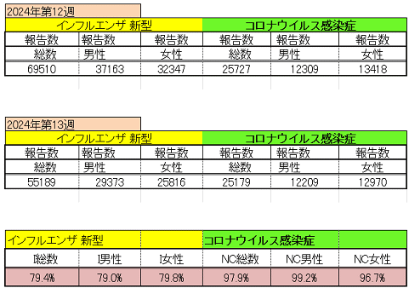
インフルエンザ と 新型コロナ

 |  | 注意

 |  | 対前週 インフルエンザ 20.6% 減少 新型コロナウイルス 2.1% 減少

14 感染症統計
食品表示 (12/11-12/17) |  |  |  |  |  |  |  |  |  |  |  |  |  | 届出感染症 第三類 細菌性赤痢菌
 |  |  |  |  |  |  |  |  |  |  |  |  |  | 全国 報告数推移 届出患者数（人）
 | 1月 | 2月 | 3月 | 4月 | 5月 | 6月 | 7月 | 8月 | 9月 | 10月 | 11月 | 12月 | 合計 |  | 1月 | 2月 | 3月 | 4月 | 5月 | 6月 | 7月 | 8月 | 9月 | 10月 | 11月 | 12月 | 合計
 | 68 | 56 | 67 | 103 | 188 | 415 | 607 | 866 | 556 | 366 | 224 | 136 | 3,654 |  | 8 | 9 | 13 | 7 | 9 | 9 | 8 | 11 | 9 | 19 | 11 | 12 | 124
 |  |  |  | 今週 |  |  |  |  |  |  |  |  |  |  |  |  |  | 今週
 |  |  |  | 21 |  |  |  |  |  |  |  |  |  |  |  |  |  | 0
2024年 | 102 | 102 | 112 | 21 |  |  |  |  |  |  |  |  |  | 2024年 | 4 | 4 | 4 | 0
2023年 | 82 | 62 | 99 | 112 | 224 | 526 | 521 | 768 | 454 | 390 | 416 | 154 | 3,808 | 2023年 | 1 | 1 | 4 | 2 | 2 | 7 | 7 | 3 | 1 | 7 | 7 | 5 | 47
2022年 | 81 | 39 | 72 | 89 | 258 | 416 | 554 | 568 | 578 | 337 | 169 | 168 | 3,329 | 2022年 | 0 | 5 | 4 | 1 | 1 | 1 | 1 | 1 | 0 | 0 | 0 | 2 | 16
2021年 | 81 | 48 | 71 | 128 | 171 | 350 | 569 | 553 | 458 | 306 | 220 | 229 | 3,184 | 2021年 | 1 | 2 | 1 | 0 | 0 | 0 | 1 | 1 | 0 | 1 | 0 | 0 | 7
2020年 | 112 | 85 | 60 | 97 | 95 | 305 | 544 | 449 | 475 | 505 | 219 | 98 | 3,044 | 2020年 | 16 | 1 | 19 | 3 | 13 | 1 | 2 | 2 | 0 | 24 | 4 | 2 | 87
2019年 | 84 | 100 | 77 | 80 | 236 | 438 | 631 | 752 | 523 | 427 | 253 | 136 | 3,737 | 2019年 | 7 | 7 | 13 | 3 | 8 | 11 | 5 | 11 | 9 | 9 | 20 | 37 | 140
2018年10月3日、山梨県内の宿坊を利用した2グループ42名が赤痢にかかりました。使用水や従事者からは赤痢菌が検出されておらず現在のところ感染源は不明です。
2018年 | 41 | 44 | 67 | 103 | 311 | 415 | 539 | 1,165 | 534 | 297 | 205 | 92 | 3,813 | 2018年 | 9 | 22 | 18 | 9 | 21 | 14 | 6 | 13 | 7 | 81 | 31 | 37 | 268
埼玉県と群馬県の総菜店で販売されたポテトサラダを食べた人が腸管出血性大腸菌O157に感染した、という集団食中毒に関するニュースが2017年8月21日以降、新聞やテレビで取り上げられました。
2017年 | 57 | 35 | 95 | 112 | 131 | 340 | 483 | 1339 | 614 | 349 | 236 | 68 | 3,859 | 2017年 | 19 | 12 | 8 | 12 | 7 | 15 | 16 | 12 | 16 | 6 | 12 | 6 | 141
2011年8月に外食チェーン店が原因とされた赤痢菌Shigella sonneiの広域集団感染事例が青森県、宮城県、山形県、福島県において発生した。本事例は、それとほぼ同時期に発生しておりその関連性が強く疑われた事例である。
※2024年 第14週（4/1～4/7） 現在 |  |  |  |  |  |  |  |  |  |  |  |  |  | ※2024年 第14週（4/1～4/7） 現在

 | 腸管出血性大腸菌 |  | やや多い |  |  |  |  |  |  |  |  |  |  |  | 赤痢 | やや増加 コロナ前に近づく
Ｈ２９／８月は非常に多かった
コロナ５類移行に伴う 人の往来の増加、会食機会の増加。 食肉原材不足から 衛生度合いの低い原材料の市場への放出?

腸管出血性大腸菌
 | 2024年 | 2023年 | 2022年 | 2021年 | 2020年 | 2019年 | 2018年
 | 102 | 82 | 81 | 81 | 112 | 84 | 41
 | 102 | 62 | 39 | 48 | 85 | 100 | 44
 | 112 | 99 | 72 | 71 | 60 | 77 | 67
 | 21 | 112 | 89 | 128 | 97 | 80 | 103
 |  | 224 | 258 | 171 | 95 | 236 | 311
 |  | 526 | 416 | 350 | 305 | 438 | 415
 |  | 521 | 554 | 569 | 544 | 631 | 539
 |  | 768 | 568 | 553 | 449 | 752 | 1,165
 |  | 454 | 578 | 458 | 475 | 523 | 534
 |  | 390 | 337 | 306 | 505 | 427 | 297
 |  | 416 | 169 | 220 | 219 | 253 | 205
 |  | 154 | 168 | 229 | 98 | 136 | 92
細菌性赤痢菌
 | 2024年 | 2023年 | 2022年 | 2021年 | 2020年 | 2019年 | 2018年
 | 4 | 1 | 0 | 1 | 16 | 7 | 9
 | 4 | 1 | 5 | 2 | 1 | 7 | 22
 | 4 | 4 | 4 | 1 | 19 | 13 | 18
 | 0 | 2 | 1 | 0 | 3 | 3 | 9
 |  | 2 | 1 | 0 | 13 | 8 | 21
 |  | 7 | 1 | 0 | 1 | 11 | 14
 |  | 7 | 1 | 1 | 2 | 5 | 6
 |  | 3 | 1 | 1 | 2 | 11 | 13
 |  | 1 | 0 | 0 | 0 | 9 | 7
 |  | 7 | 0 | 1 | 24 | 9 | 81
 |  | 7 | 0 | 0 | 4 | 20 | 31
 |  | 5 | 2 | 0 | 2 | 37 | 37

※2023年 第11週（3/13～3/19） 現在

 |  |  |  |  |  |  |  |  |  |  |  |  |  |  | 腸管系感染症は新型コロナウイルス予防の手洗い、手指消毒で
 |  |  |  |  |  |  |  |  |  |  |  |  |  |  | 圧倒的に感染防御できている

14 食品表示
食品表示 (4/8-4/14)
「国産鶏肉」チキン南蛮…中国産だった 産地を誤表示、1年半で2210パック販売 鹿児島市の総菜店に農水省が是正指示
農林水産省は１２日、昭産商事（北九州市）と同社が運営する「味の四季彩」谷山店（鹿児島市）に対し、総菜の原料原産地名などで不適正な表示があったとして、食品表示法に基づき是正を指示した。再発防止策をまとめ、５月１３日までに文書で報告するよう求めている。ふるさと納税返礼品 外国産の偽装鶏肉だった 4万3000件、144トン分…「鳥インフルで県産確保できず」 熊本の業者、都城市の聴取に認める 農水省によると、同社は少なくとも２０２２年８月１日～２４年１月９日、同店で製造した「チキン南蛮」について、中国産の鶏肉加工品を使用していたにもかかわらず、「鶏肉（国産）」としていた。原材料名も使用したものと一部異なり、重量順で記載する表示も誤っていた。同店は山形屋ストア谷山店内にあり期間中に２２１０パックを販売。農水省九州農政局が１月１９日から３月２１日に立ち入り検査した。 農水省によると、原料原産地や原材料が異なるラベルを担当者が間違って貼り続けていた。昭産商事は「社内の食品表示にかかる管理体制に不備があった」と説明している。 今回の指示には、表示の適正化やチェック体制の強化・拡充などが盛り込まれている。
“機能性表示食品”18製品 117件の健康被害報告
小林製薬の「紅麹」をめぐる問題を受けて、緊急点検を行っている消費者庁は、機能性表示食品として届けが出されている6795の製品のうち、11日時点で18製品117件の健康被害の報告が医療従事者からあったことを明らかにした。死亡にいたったケースはなく、「機能性表示食品との因果関係はこれから精査する」としている。
機能性表示食品めぐり来週にも検討会 小林製薬の紅麹サプリ問題受け | 国内 | ABEMA TIMES
小林製薬が販売する紅麹のサプリメントで健康被害が報告されていることを受け、消費者庁は来週にも機能性表示食品をめぐる検討会を開催すると明らかにしました。 消費者庁によりますと、検討会は大学教授や医療関係者ら外部の専門家で構成され、来週にも開催される見通しです。機能性表示食品の届け出約7000件について健康被害の情報収集のほか、製造・販売過程における安全性の確保や健康被害の情報の報告を義務化するかどうかを議論するということです。 5月末までにとりまとめを行う方針です。
消費者庁 機能性表示めぐり来週にも検討会 専門家が健康被害の報告義務化など議論
小林製薬が販売する紅麹のサプリメントを摂取した人に健康被害が出ていることを受け、消費者庁は来週にも機能性表示食品を巡る検討会を開催すると明らかにしました。 消費者庁によりますと、検討会は外部の専門家で構成され、来週にも開催される見通しです。機能性表示食品の届け出をしている約7000件について健康被害の情報収集や分析をするほか、製造・販売過程における安全性の確保や健康被害の情報の報告を義務化するかどうか議論するということです。 消費者庁は5月末までに取りまとめを行う方針です。
「売る側も知識持つべきだ」「国の責任ないの？」 機能性表示食品、疑問の声
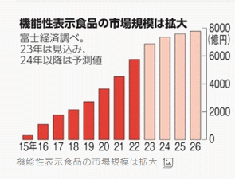 小林製薬が「機能性表示食品」として販売したサプリメント「紅麹（こうじ）コレステヘルプ」 によるとみられる健康被害の発生を受け、同食品への不安や制度への疑問の声が広がっている。 紅麹（こうじ）とは無関係な商品の買い控えなども起きており、企業からは「風評被害だ」と 悲鳴があがる。 「このサプリは医薬品と…
約7000件の機能性表示食品、12日までに健康被害の有無調査＝官房長官
［東京 ９日 ロイター］ - 林芳正官房長官は９日午後の会見で、小林製薬(4967.T), opens new tabの紅麹（こうじ）関連製品の摂取者に健康被害が拡大している問題に関連し、機能性表示食品として届けられている約７０００件の全てにおいて、１２日までに健康被害の有無を回答するよう消費者庁が求めていると明らかにした。 その結果も踏まえて、５月末までに機能性表示食品制度のあり方について取りまとめるよう、自見はなこ消費者担当相に指示したという。官房長官は「スピード感を持って消費者庁で検討を進めると承知している」と説明した。 トーマスグリーンフィールド国連大使が今月１４日─２０日の日程で日本と韓国を訪問すると米国連代表部が発表したことについて、林官房長官は「承知している」と述べた。 大使の訪日日程は調整中とした上で、北朝鮮を含めた地域情勢や国際情勢について、日本側と意見交換するとの見解を示した。北朝鮮に拉致された被害者の家族連絡会代表者とも面会する方向で日程調整が進められており、林官房長官も同席するという。

なお、情報提供ページは提供者側により短期間で削除される場合もあります。予めご了解ください。

14 残留農薬 等
残留農薬 (4/8-4/14)
台湾くら寿司 新たに6人が食中毒か 全店舗で立ち入り検査へ
（新北中央社）回転ずしチェーン、くら寿司の店舗で食事をした客が相次いで食中毒とみられる症状を訴えている問題で、新北市政府衛生局は11日、新たに6人が食中毒とみられる症状で医療機関を受診したと通報があったと発表した。衛生福利部（保健省）食品薬物管理署は同日、各県市の衛生局と協力して全土の店舗を対象に立ち入り検査を行う方針を示した。 くら寿司を巡っては、先月28日、台北市の松江南京店で客4人が食後に不快感や下痢、嘔吐などの症状を訴えていたことが分かっている。また先月31日から今月10日にかけては新北市の新荘宏匯店と淡水站（駅）前店で食事をした計11人が食中毒とみられる症状で医療機関を受診したと新北市衛生局に通報があった。新たに食中毒の疑いがあるとされた6人は、いずれも9日に新北市の店舗で食事をした客。4人が新荘宏匯店、2人が新店威秀裕隆店を利用していた。食品薬物管理署の林金富副署長は報道陣の取材に対し、全店舗に対する検査は1週間以内に完了する予定だと語った。
https://news.livedoor.com/article/detail/26218223/
残留農薬基準値超過および適用外農薬を使用した農産物についてのお詫びと回収のお知らせ
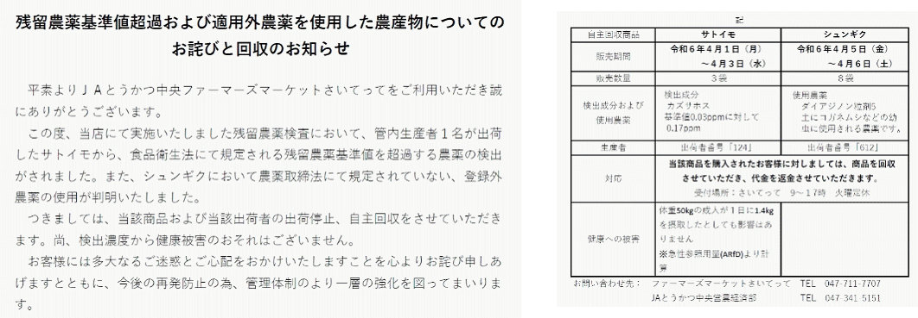
https://www.saitette.jp/2024/04/11/%E6%AE%8B%E7%95%99%E8%BE%B2%E8%96%AC%E5%9F%BA%E6%BA%96%E5%80%A4%E8%B6%85%E9%81%8E%E3%81%8A%E3%82%88%E3%81%B3%E9%81%A9%E7%94%A8%E5%A4%96%E8%BE%B2%E8%96%AC%E3%82%92%E4%BD%BF%E7%94%A8%E3%81%97%E3%81%9F/
有機農業ニュースクリップ
台湾衛生福利部食品薬物管理署は4月9日、静岡産のミカン64㌔から残留基準値を超える有機リン系殺虫剤フェントエート0.4ppm（残留基準値0.2ppm）を検出し廃棄または積戻しを指示と公表。日本の残留基準値は0.1ppm 台湾衛生福利部食品薬物管理署｜https://fda.gov.tw/UnsafeFood/UnsafeFoodContent.aspx?id=4106
https://twitter.com/OrganicNewsClip/status/1777579641101767079

注意 食品に関わる記事の一部をご紹介します。詳しくはリンク先のページよりご確認ください。
なお、情報提供ページは提供者側により短期間で削除される場合もあります。予めご了解ください。

